Sheet1
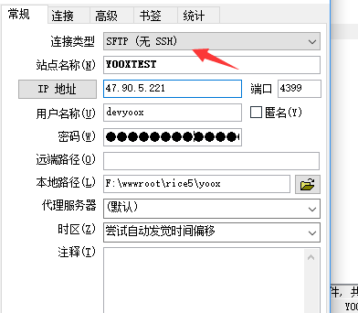
 | FTPS | 端口
 | sftp
 | 47.90.5.221 | 4399
 | devyoox
 | Rdev20170110!@#

 | 数据库
IP | 47.90.5.221 | 3306
dbuser | yoox_user
dbpassword | JuestD87(12

